Summary
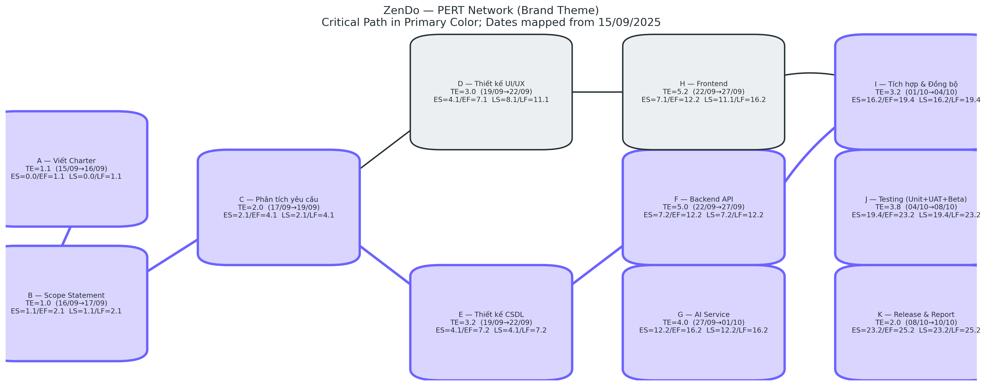
Chỉ số | Giá trị
Tổng TE (dự án) | 25.25
Đường găng (IDs) | A → B → C → E → F → G → I → J → K

